SOW SHADOW
SCOPE OF WORK
ID Dan Judul Proyek | : | CB2940026023 | Pengiriman Barang Pindah Tujuan Tangerang

1.1 Client and Project Information
Nama Mitra : |  |  | Project Location
TEMPO |  |  | BATAM - Tangerang
Nama PIC : |  |  | REGIONAL/KCU/KC Penanggung Jawab :
Lukmanur Hakim |  |  | BATAM
Alamat Mitra : |  |  | Nama PIC / Jabatan / CP :
Jl. Cemara Papua No. 21, Bukit Indah Sukajadi, Batam |  |  | RIKY JULIADI/AM PENJUALAN/
No Telp dan No Hp : |  |  | GAMBAR POLA OPERASI
0811-126-263 |  |  | 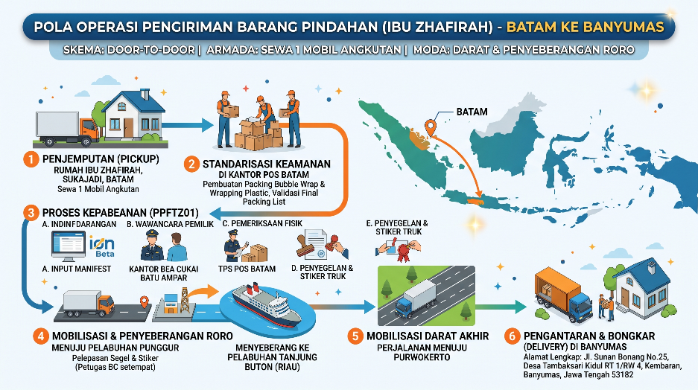
E-Mail :
mail@thetempogroup.com
Penjelasan Pola Operasi :
Permintaan Customer : Sewa 2 Mobil Angkutan Operasional pengiriman barang pindah Bapak Lukmanur ini dijalankan dengan skema Door-to-Door menggunakan moda transportasi darat dan penyeberangan (RoRo) dengan sistem multi-drop. Tahap awal dimulai dengan penjemputan (pickup) seluruh muatan di Rumah Bapak Lukmanur di Sukajadi Batam. Barang kemudian dimobilisasi menuju Kantor Pos Batam untuk melalui proses standarisasi keamanan, meliputi pembuatan packing bubble wrap dan wrapping platic, wrapping menyeluruh, serta validasi final terhadap Packing List untuk memastikan kesesuaian data. Fase krusial selanjutnya adalah penyelesaian administrasi kepabeanan (PPFTZ01) sesuai regulasi Free Trade Zone. Proses dimulai dengan input data manifest melalui sistem Ion Beta, yang dilanjutkan dengan sesi wawancara pemilik barang di Kantor Bea Cukai Batu Ampar. Setelah itu, dilakukan pemeriksaan fisik barang secara mendetail di Tempat Penimbunan Sementara (TPS) Pos Batam. Apabila hasil pemeriksaan fisik dan dokumen dinyatakan sesuai dalam Berita Acara, Bea Cukai akan menerbitkan Surat Persetujuan Pengeluaran Barang (SPPB). Sebagai langkah pengamanan terakhir di Batam, truk akan disegel (seal) dan ditempel stiker pengaman resmi oleh petugas Bea Cukai sebelum meninggalkan area TPS. Pada tahap mobilisasi, armada bergerak menuju Pelabuhan Punggur. Di lokasi ini, segel dan stiker pengaman akan dilepas oleh petugas Bea Cukai setempat sebagai prosedur standar sebelum truk menyeberang menuju Pelabuhan Tanjung Buton. Perjalanan darat kemudian dilanjutkan menuju Tangerang. setibanya di Banyumas, kiriman dilakukan pengantaran dan bongkar kiriman di rumah Bapak Lukmanur Jl. Merak Raya No 173 RT 02 RW 012 Kel. Cibodasari Kecamatan Cibodas, Perumnas 1, Kota Tangerang. 15138
1.2 Project Detail / Detail Proyek
Origine (Asal Kiriman) | : | Nama Origin | Jumlah Origin
Batam | : | Jl. Cemara Papua No. 21, Bukit Indah Sukajadi, Batam |  |  | Single Pick Up
Destinasi (Tujuan Kiriman) | : | Nama Destinasi | Jumlah Destinasi |  | Single Drop
Banyumas | : | Jl. Sunan Bonang No.25, Desa Tambaksari Kidul RT 1/RW 4, Kembaran, Banyumas, Jawa Tengah 53182 | 1 |  | Single Drop
Jenis Cargo (General/Special/Dangerious Good) dan Nama Cargo : | : | General Cargo : Cargo Darat dan Laut
Bentuk Kiriman | : | Kiriman Barang Pindahan
Tujuan Proyek | : | Barang Pindahan
Frekuensi Pelaksaan | : | Sekali dalam Masa Proyek
Berat Kiriman (per koli) | : | 2587 Kg | total berat | = | 2587 Kg
Dimensi Per koli (cm) | : | P60 X L50 X T50 cm
Jumlah Koli | : | 122 Koli
Estimasi trip | : | 14 Hari
Pola Operasi | : | Door to Door
Jenis Layanan (FTL/LTL) | : | Door to Door
Jenis Kendaraan | : | CDD
1.3 Vendor Selection Process/Proses Pemilihan Vendor
Syarat mitra penyedia jasa | : | Kendaraan vendor harus sesuai jenis kargo ; Kendaraan vendor mampu mengakomodir dan mendistribusi kiriman dengan aman; Tidak memungkinkan diangkut bersama kiriman reguler PT Pos Indonesia karena kuantitas banyak; kiriman dilakukan secara bersamaan dan membutuhkan penanganan khusus
 | : | 1. Memiliki dokumen legalitas sebagai berikut: a) Akte pendirian perusahaan beserta akta perubahannya yang telah terdaftar di Departemen terkait; b) SIUP; c) SITU/Keterangan Domisili; d) Tanda Daftar Perusahaan (TDP); e) SPKP; f) Nomor Induk Berusaha (NIB); g) NPWP
 |  | 2. Memiliki armada sesuai dengan kebutuhan customer dan jaringan service sesuai kebutuhan customer
 |  | 3. Memiliki kecakapan, keahlian (core competence), pengalaman, kemampuan teknis, dan manajerial serta kewenangan dalam melakukan perjanjian
 |  | 4. Memiliki sumber daya manusia, modal, dan infrastruktur yang diperlukan dalam bisnis sebagai mitra
 |  | 5. Tidak sedang dalam pengawasan pengadilan, tidak dinyatakan dalam keadaan pailit oleh pengadilan, kegiatan usahanya sedang tidak dihentikan dan/atau tidak sedang menjalani sanksi pidana yang dinyatakan secara tertulis
 |  | 6. Mampu bekerja sesuai dengan SLA yang disepakati
Vendor Terpilih | : | CV EMY RIZKY JAYA
Nomor Induk Berusaha (NIB) | : | 9120401921208
Nomor NPWP | : | 92.813.868.4-215.000
Company Profil Vendor | : | CV EMY RIZKY JAYA
1.4 Design Work Completed to date (or) required/Pekerjaan Dinyatakan Selesai
1. Seluruh muatan sudah diantar ke lokasi Tujuan yang telah ditetapkan
2. Invoice dilakukan setelah pekerjaan selesai dan dilampiri dengan Berita Acara Serah Terima yang disampaikan saat penagihan
3. Teknis Pekerjaan mengacu pada SPK
4. Customer, PT Pos ataupun Vendor tidak diperkenankan untuk membatalkan SPK ini secara sepihak
5. Jatuh Tempo Customer maksimal 30 Hari setelah tagihan diterima lengkap dari Bank Indonesia Perwakilan Kepuluan Riau
6. Jatuh Tempo Vendor maksimal 1 bulan setelah tagihan diterima lengkap dari CV EMY RIZKY JAYA
1.5 Timeline of Project/Waktu Pelaksanaan Proyek
Start Work Date/Tanggal Mulai : |  |  | End Work Date/Tanggal Akhir :
17-Sep-26 |  |  | 7-Oct-26
1.6 Approval Requirements/Persyaratan Persetujuan :
Armada angkut harus layak jalan sesuai dengan kondisi muatan dan memenuhi peraturan keselamatan transportasi serta dokumen lengkap (STNK, Dok. KIR)
Driver telah memiliki KTP, SIM B, No HP dll
Driver dalam keadaan sehat yang dibuktikan oleh hasil medical checkup dll
Kiriman sudah dalam kondisi di packing sesuai standar dan sampai di tujuan paling lambat sore hari atau tidak melebihi H+0 (sampai pada hari yang sama)
Truck harus dilengkapi dengan lashing/sling belt dan peralatan pendukung lainnya agar barang aman dan tidak basah
Melaksanakan ketentuan safety K3
Melakukan pengawasan atas pemuatan dan pembongkaran untuk mengurangi risiko kerusakan
Menginformasikan progres dan mendokumentasikannya, bertanggung jawab atas keamanan dan risiko ganti rugi kerusakan atas kiriman tersebut
1.7 Additional Requirements and/or Conditions/Persyaratan dan/atau Ketentuan Tambahan :
Biaya Tenaga Kerja Bongkar Muat menjadi beban vendor angkutan, baik saat loading di origin maupun unloading di destination Biaya angkutan sudah termasuk BBM, Retribusi, TOLL, Asuransi dan Penyeberangan.
Batam , 17 September 2026
Diajukan Oleh,
EGM KCU BATAM
Khresna Adi Nugraha
Nippos : 986393010

